エビデンス
02_001_001 |  | 02_001_002

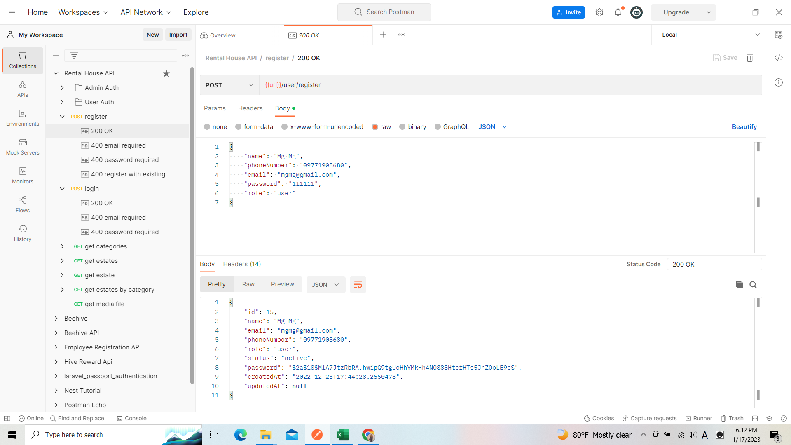
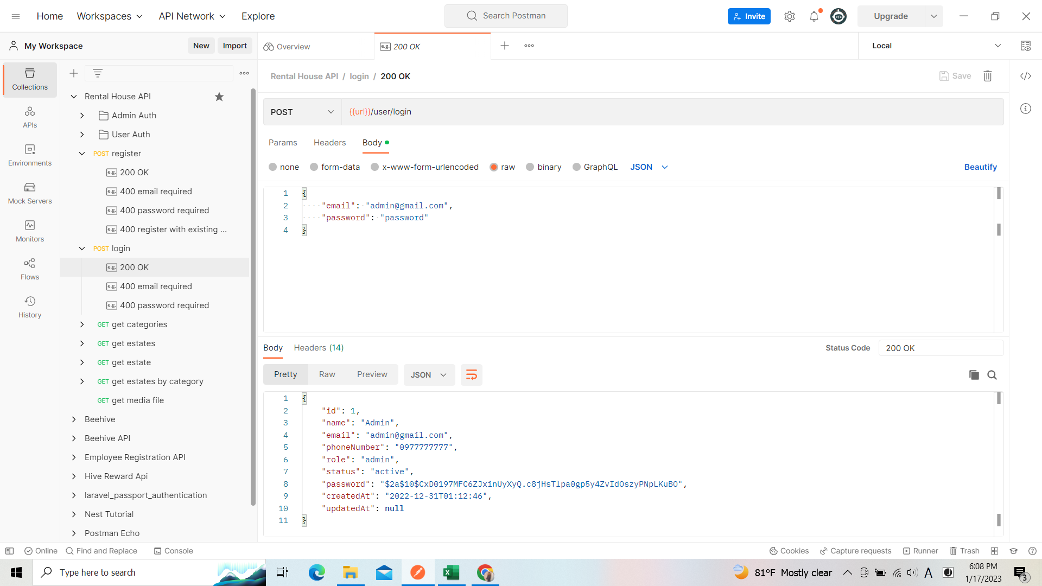

リクエスト
リクエスト

リスポンス
リスポンス

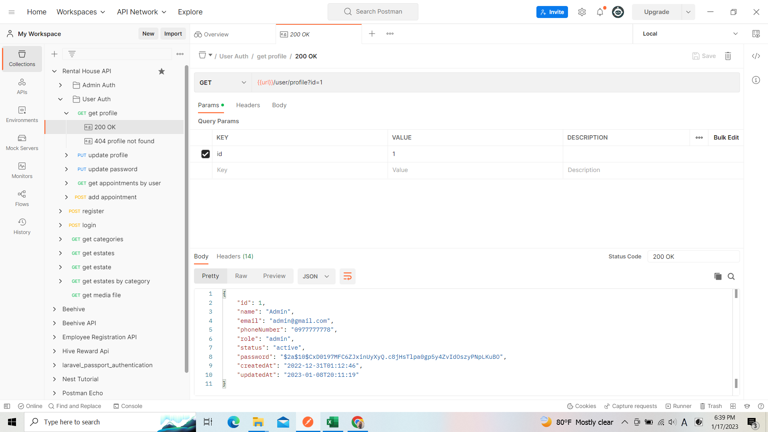
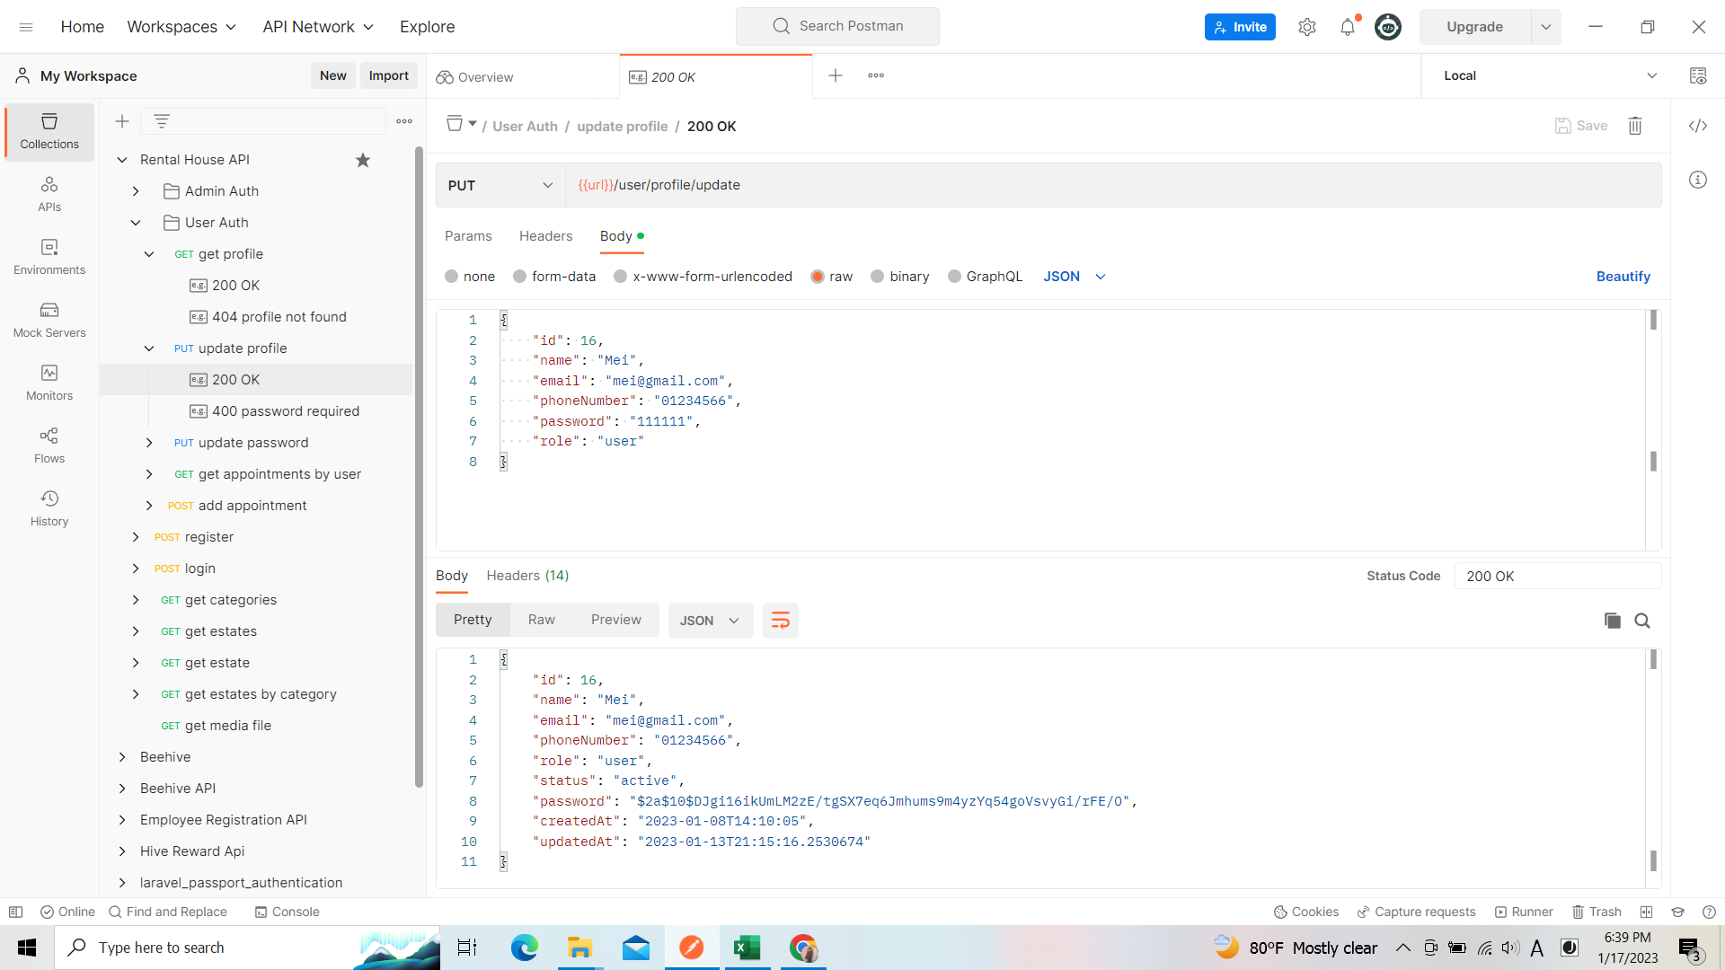
 | 02_001_003 | 02_001_004 | 02_001_005
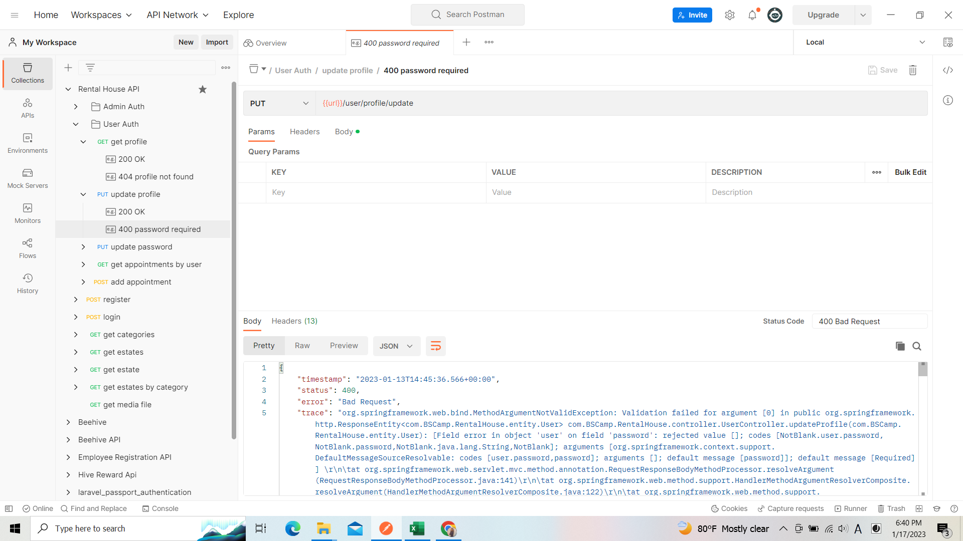

リクエスト
リクエスト
リクエスト

リスポンス

リスポンス
リスポンス

 | 02_001_006

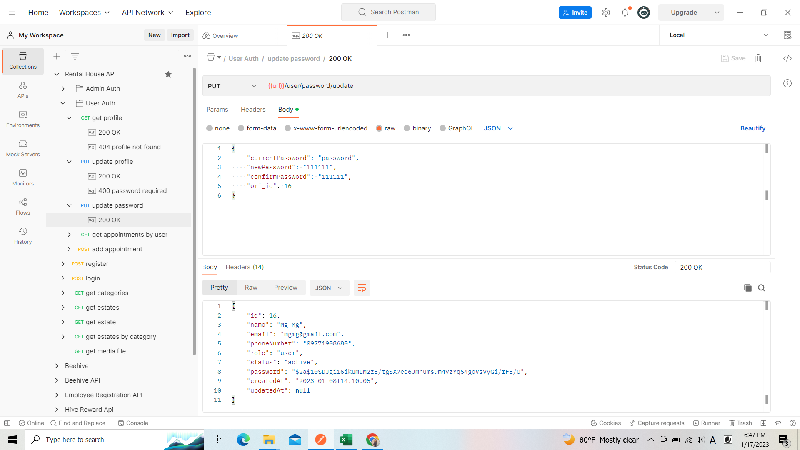

リクエスト

リスポンス

